交通費精算
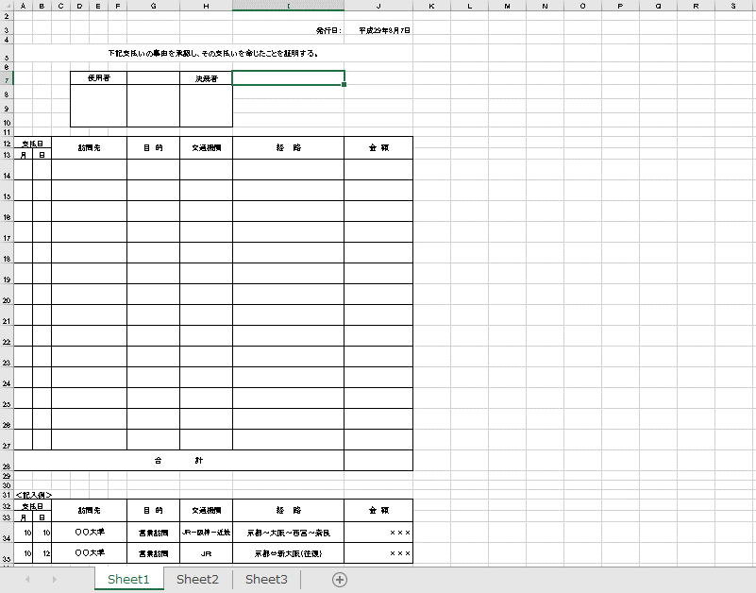
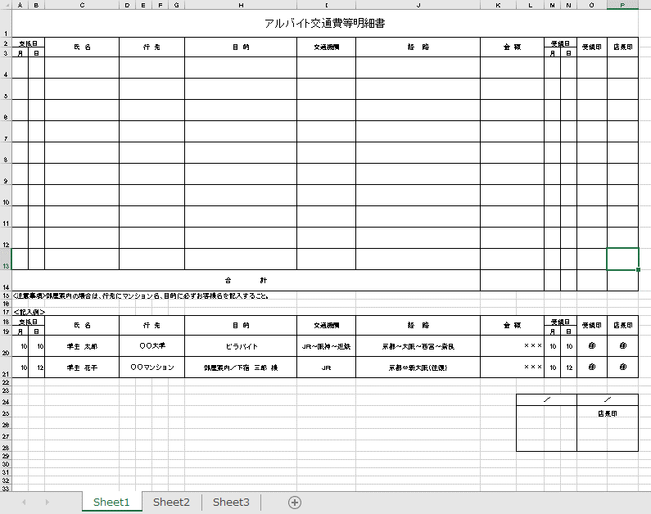
…必須入力 | …変更箇所 | …項目追加 | …削除

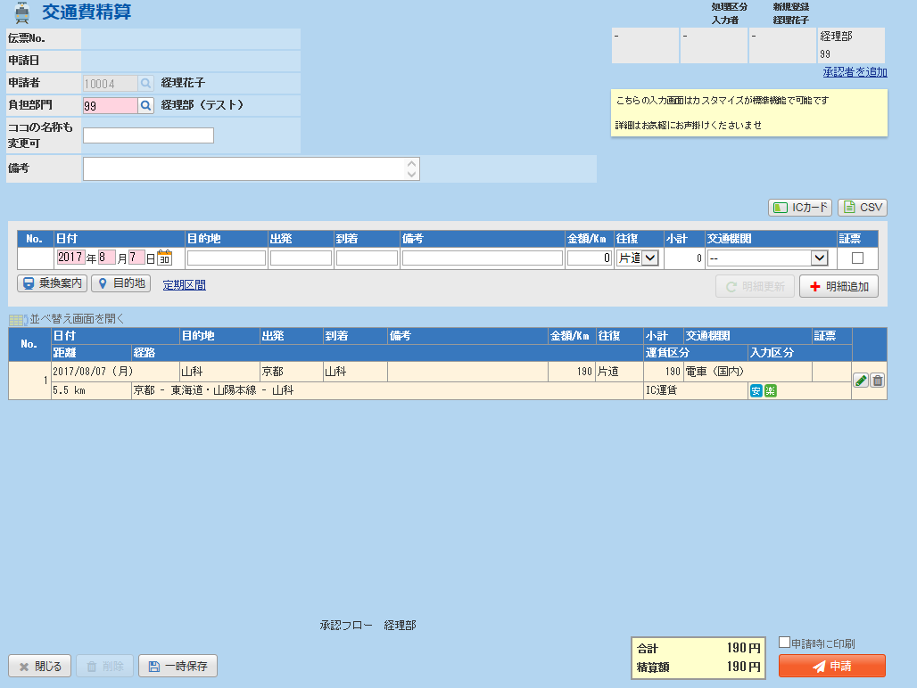
アルバイトの立替を行う場合、その対象者を入力
利用する上でも説明を記述
・2週間を超える精算に関して
「目的」入力欄

「添付」遅延報告書を添付用

 |  |  |  | チェック内容（エラー）
 |  |  |  | ・必須入力に入力がない

 |  |  |  | チェック内容（警告）
 |  |  |  | ・精算日付が現在日より2週間前の場合

旅費申請
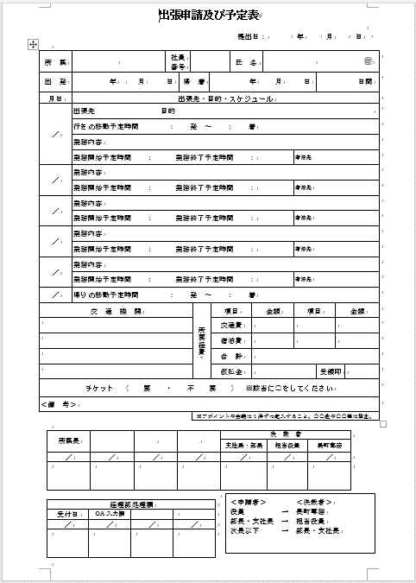
…必須入力 | …変更箇所 | …項目追加 | …削除

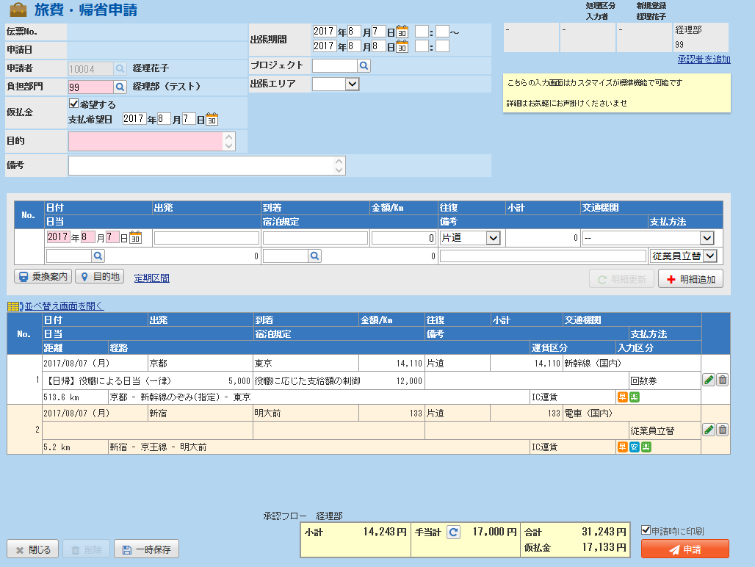

削除
利用する上でも説明を記述
・

希望日は選択式にする

 |  |  |  | チェック（エラー）
 |  |  |  | ・必須入力に入力がない

 |  |  |  | チェック内容（警告）
「業務内容」項目追加
「宿泊先」項目追加

旅費精算
…必須入力 | …変更箇所 | …項目追加 | …削除

削除
利用する上でも説明を記述
・

希望日は選択式にする

 |  |  |  | チェック（エラー）
 |  |  |  | ・必須入力に入力がない

 |  |  |  | チェック内容（警告）
「業務内容」項目追加
「宿泊先」項目追加

